상품제안서
스탠드형 4in1 아이블 Qi 올인원 고속 무선충전기 | 상품코드: F29729

 |  |  |  |  |  |  | 02-412-0044 | www.easy1.co.kr
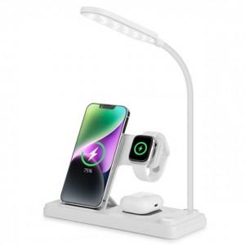

【상세/제작정보】

【인쇄/포장옵션】 | 풀칼라 / 포장지포장

【공급단가】 | 수량 | 50~ | 100~ | 500~ | 1,000~ | 2,000~
*VAT별도 | 단가 | 19,090원 | 18,770원 | 18,290원 | 17,970원 | 17,490원

【상품 URL】 | http://www.easy1.co.kr/src/goods_detail.php?gdno=29729

